Sheet1
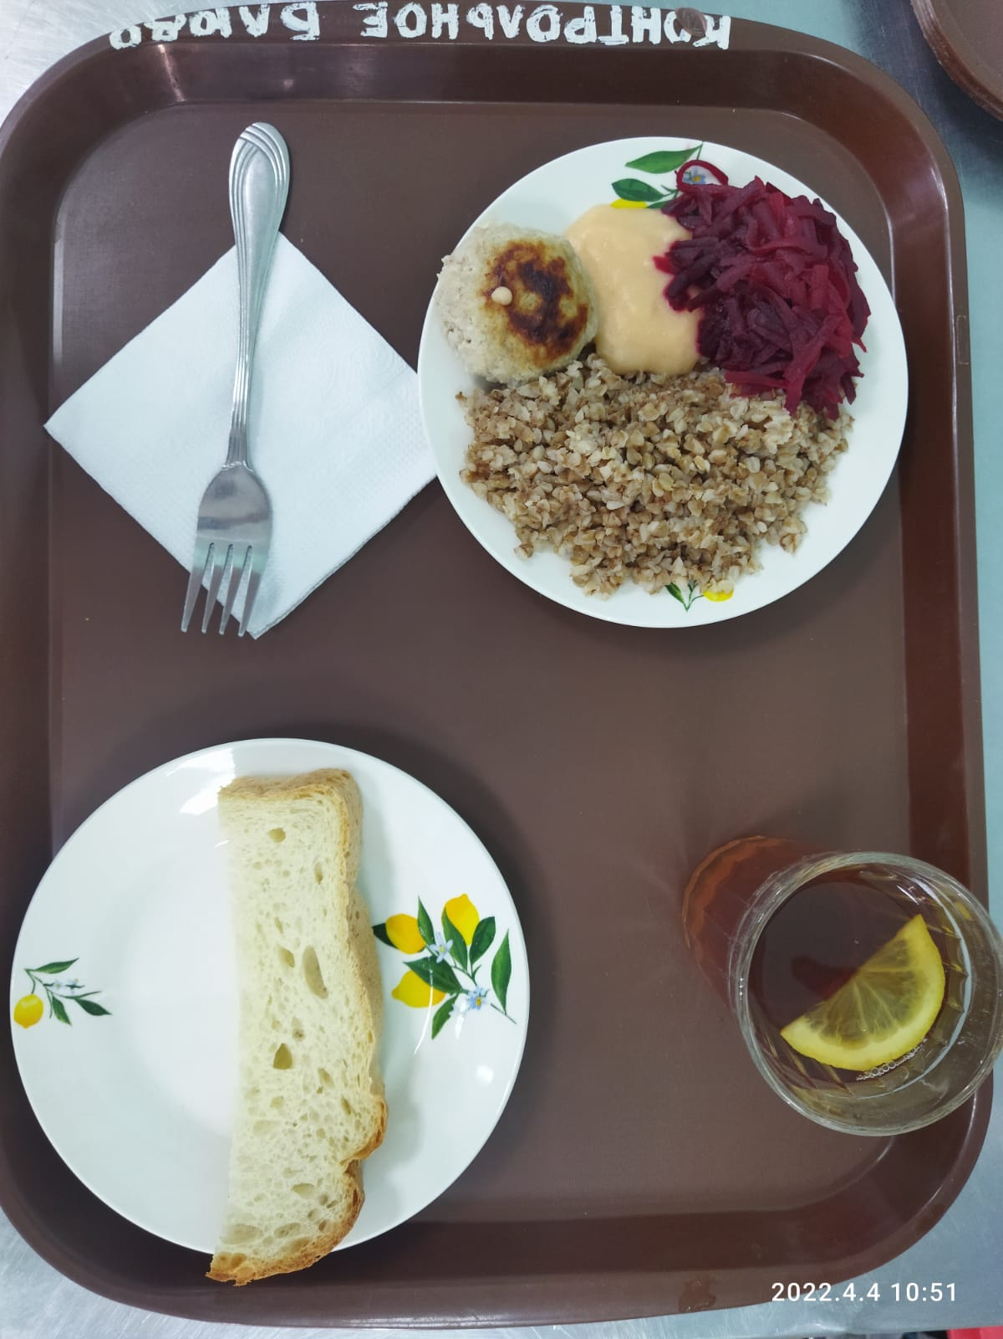
Школа | МБОУ Большекирсановская сош имени Героя Советского Союза Хайло В.А. |  |  | Отд./корп |  |  |  | День | 2022-04-04

Прием пищи | Раздел | № рец. | Блюдо | Выход, г | Цена | Калорийность | Белки | Жиры | Углеводы
Завтрак | гор.блюдо | 279 | Тефтели в сметанно-томатном соусе | 110.00 | 18.34 | 157.00 | 8.13 | 9.01 | 10.72
 | гор.напиток | 377 | Чай с лимоном | 187.00 | 3.09 | 62.00 | 0.13 | 0.02 | 15.20
 | хлеб | Н | Хлеб пшеничный | 30.00 | 2.54 | 69.00 | 2.28 | 0.24 | 14.10
 |  | 71/70 | Свекла отварная | 60.00 | 3.90 | 7.20 | 0.42 | 0.06 | 1.14
 |  | 171 | Каша рассыпчатая гречневая | 150.00 | 12.36 | 243.75 | 8.29 | 8.90 | 37.36

Завтрак 2 | фрукты

Обед | закуска
 | 1 блюдо |  | .
 | 2 блюдо
 | гарнир
 | сладкое
 | хлеб бел.
 | хлеб черн.

 |  |  |  | 537.00 | 40.23 | 538.95 | 19.25 | 18.23 | 78.52

